Hoja1
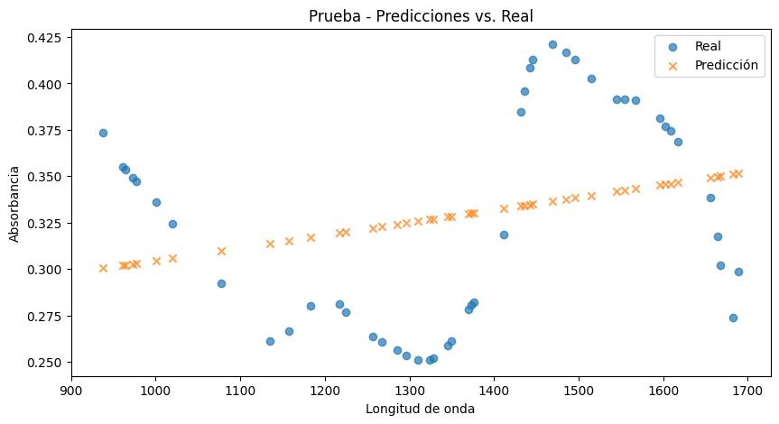
 |  |  |  |  | Geisha |  | Bourboun |  | Catimor |  | Limanai |  | Obata |  | Caturra
 |  |  |  |  | Entrenamiento | Prueba | Entrenamiento | Prueba | Entrenamiento | Prueba | Entrenamiento | Prueba | Entrenamiento | Prueba | Entrenamiento | Prueba
 |  |  |  | 1 | 0.0010303648935 | 0.0019742915075 | 0.0013214048018 | 0.00099336199402 | 0.00083630643764 | 0.0013615119993 | 0.001767485245 | 0.00075375907801 | 0.00095388483387 | 0.0015860076212 | 0.0014785528869 | 0.00077820716979
Modelo | Tipo | RMSE |  | 2 | 0.052534582867 | 0.055310846812 | 0.061384971912 | 0.063489348302 | 0.0012306320409 | 0.0013829054828 | 0.052254351143 | 0.054440997716 | 0.056212107397 | 0.058266050231 | 0.052030962418 | 0.053938439772
 |  | Entrenamiento | Prueba | 3 | 0.051029396956 | 0.053145470772 | 0.064340793864 | 0.065788624261 | 0.055751461883 | 0.057963458418 | 0.054626088386 | 0.056022841629 | 0.057645981788 | 0.059688831864 | 0.055093558426 | 0.057226416796
SVR | Geisha | 0.057858813101 | 0.059843339491 | 4 | 0.050507405111 | 0.051771954296 | 0.05818737137 | 0.06011174416 | 0.059412916587 | 0.061952854958 | 0.052734509442 | 0.054624204289 | 0.053521499231 | 0.05517745297 | 0.056865001038 | 0.056780085301
 | Bourboun | 0.092138135964 | 0.092888665367 | 5 | 0.05282967617 | 0.055153161087 | 0.058929536799 | 0.058929536799 | 0.058165939766 | 0.059714391954 | 0.054319977369 | 0.055803991618 | 0.056787564767 | 0.058332130641 | 0.05864400843 | 0.060284616792
 | Catimor | 0.08821777883 | 0.087933177126 | 6 | 0.053526652806 | 0.056329775125 | 0.056134076043 | 0.058574472511 | 0.057454954865 | 0.059166714561 | 0.055709788838 | 0.056233760491 | 0.056200249053 | 0.058567653401 | 0.05944114634 | 0.060926608889
 | Limanai | 0.05847645004 | 0.059467601661 | 7 | 0.05546782305 | 0.057696551949 | 0.056853717778 | 0.058744037448 | 0.062897828644 | 0.066658706412 | 0.052660098623 | 0.053695525225 | 0.052092754784 | 0.054433618315 | 0.055654048779 | 0.057090470814
 | Obata | 0.065994992126 | 0.068197007992 | 8 | 0.053382739892 | 0.056404597752 | 0.063426522366 | 0.069908247681 | 0.062913912663 | 0.064543166358 | 0.054172667737 | 0.055357104363 | 0.059564645625 | 0.061375229743 | 0.054551816843 | 0.055069892122
 | Caturra | 0.061003099755 | 0.06100310 | 9 | 0.057621883378 | 0.059039737307 | 0.063120459145 | 0.06484754717 | 0.061837818538 | 0.065172712328 | 0.052628001408 | 0.053755862648 | 0.05355511331 | 0.055486584236 | 0.053487034162 | 0.055909941164
 |  |  |  | 10 | 0.052345403004 | 0.055338068795 | 0.058234056131 | 0.060074909501 | 0.063091455286 | 0.063970395865 | 0.056230675762 | 0.057555338174 | 0.055231836075 | 0.057317325702 | 0.058187488665 | 0.058557661727
 |  |  |  | 11 | 0.050673392829 | 0.053470404495 | 0.057954598619 | 0.06014545068 | 0.05956825086 | 0.06231368017 | 0.053553004158 | 0.054143203512 | 0.055307934453 | 0.057448203321 | 0.05480021962 | 0.055435637198
 |  |  |  | 12 | 0.050345414731 | 0.05393706929 | 0.058702843229 | 0.061333175687 | 0.060419623459 | 0.063186534582 | 0.050216371315 | 0.051650787417 | 0.061573677584 | 0.063980745602 | 0.058793730508 | 0.059318159548
 |  | Precision |  | 13 | 0.053844379286 | 0.055772581521 | 0.062228685047 | 0.064180073795 | 0.060369281539 | 0.061213201299 | 0.055557806332 | 0.056438219254 | 0.059381304317 | 0.061327673372 | 0.055143687543 | 0.057796569485
Algoritmo | Tipo | RMSE | RMSE | 14 | 0.055464263678 | 0.055464263678 | 0.061394150608 | 0.063191676659 | 0.062173187139 | 0.063181455243 | 0.052376428134 | 0.052540061685 | 0.054077073011 | 0.054917204195 | 0.054664480767 | 0.0548146885
 |  | Entrenamiento | Prueba | 15 | 0.052469667124 | 0.054148397285 | 0.059637289255 | 0.061100244279 | 0.062505652636 | 0.063408586 | 0.055016073954 | 0.056283355847 | 0.05603669611 | 0.057717606173 | 0.057384436966 | 0.058439554109
PLS | Geisha | 0.05012526006 | 0.052309416091 | TOT | 0.049538203052 | 0.051663811445 | 0.056123365131 | 0.058094163395 | 0.05257528149 | 0.054346018375 | 0.050254888523 | 0.051286600863 | 0.052542821489 | 0.054374821159 | 0.052414678226 | 0.053491129959
 | Bourboun | 0.056474617338 | 0.058443755211
 | Catimor | 0.052185746225 | 0.054135839811
 | Limanai | 0.052094100832 | 0.053151495899
 | Obata | 0.052404874728 | 0.054311286994
Limanai
 | Caturra | 0.056192707241 | 0.05739080

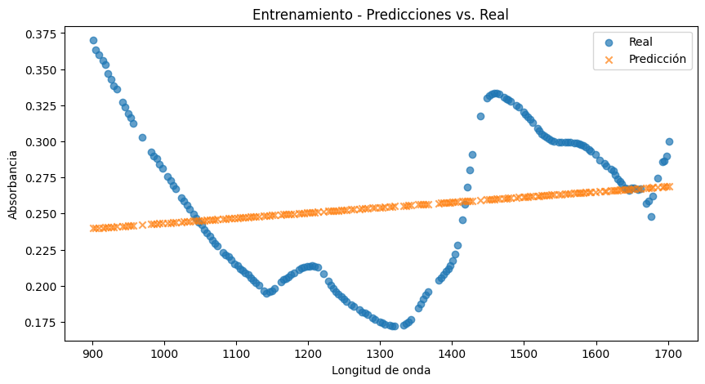
Geisha
C)
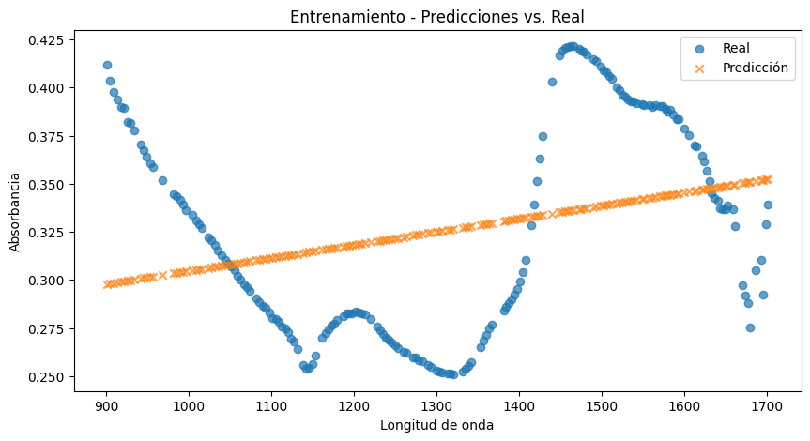
A)
 |  |  |  |  |  |  |  |  |  |  |  |  |  |  |  | TC1 | 0
 |  |  |  |  |  |  |  |  |  |  |  |  |  |  |  | TC2 | 10
 |  |  |  |  |  |  |  |  |  |  |  |  |  |  |  | TC3 | 0
 |  |  |  |  |  |  |  |  |  |  |  |  |  |  |  | TC4 | 0
 |  |  |  |  |  |  |  |  |  |  |  |  |  |  |  | TC5 | 11
 |  |  |  |  |  |  |  |  |  |  |  |  |  |  |  | TC6 | 0
 |  |  |  |  |  |  |  |  |  |  |  |  |  |  |  | TC7 | 0
 |  |  |  |  |  |  |  |  |  |  |  |  |  |  |  | TC8 | 12
 |  |  |  |  |  |  |  |  |  |  |  |  |  |  |  | TC9 | 9
 |  |  |  |  |  |  |  |  |  |  |  |  |  |  |  | TC10 | 0
 |  |  |  |  |  |  |  |  |  |  |  |  |  |  |  | TC11 | 0
 |  |  |  |  |  |  |  |  |  |  |  |  |  |  |  | TC12 | 0
 |  |  |  |  |  |  |  |  |  |  |  |  |  |  |  | TC13 | 13
 |  |  |  |  |  |  |  |  |  |  |  |  |  |  |  | TC14 | 13
 |  |  |  |  |  |  |  |  |  |  |  |  |  |  |  | TC15 | 15
D)
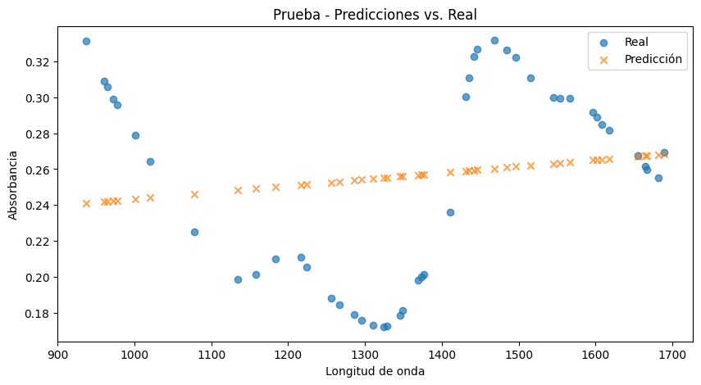
 |  |  |  |  |  |  |  |  |  |  |  |  |  |  |  |  | 5.5333333333

B)

Hoja2
A)

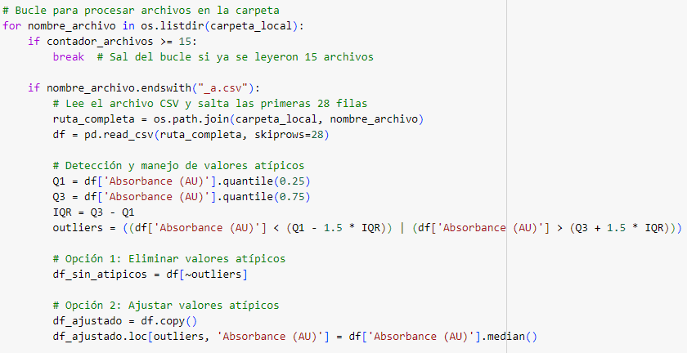

B)

Hoja3
MODELO | Accuracy
PLS | 73%
Random Forest | 96%
SVM | 66%

MODELO | Accuaracy
PLS | 73%
Bosque Aleatorios | 96%
SVM | 66%

